2022_06_data
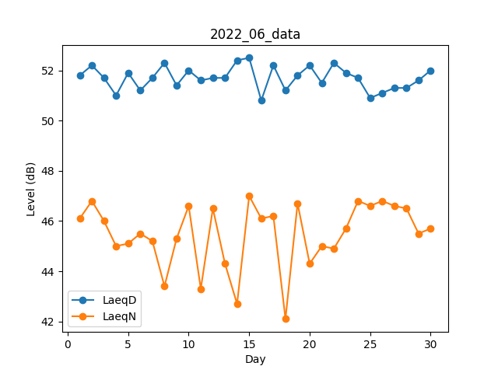
Day | LaeqD | LaeqN
1 | 51.8 | 46.1
2 | 52.2 | 46.8
3 | 51.7 | 46
4 | 51 | 45
5 | 51.9 | 45.1
6 | 51.2 | 45.5
7 | 51.7 | 45.2
8 | 52.3 | 43.4
9 | 51.4 | 45.3
10 | 52 | 46.6
11 | 51.6 | 43.3
12 | 51.7 | 46.5
13 | 51.7 | 44.3
14 | 52.4 | 42.7
15 | 52.5 | 47
16 | 50.8 | 46.1
17 | 52.2 | 46.2
18 | 51.2 | 42.1
19 | 51.8 | 46.7
20 | 52.2 | 44.3
21 | 51.5 | 45
22 | 52.3 | 44.9
23 | 51.9 | 45.7
24 | 51.7 | 46.8
25 | 50.9 | 46.6
26 | 51.1 | 46.8
27 | 51.3 | 46.6
28 | 51.3 | 46.5
29 | 51.6 | 45.5
30 | 52 | 45.7

